Титульный лист
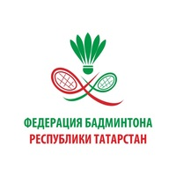
Министерство спорта Российской Федерации
Общероссийская спортивная общественная организация "Национальная федерация бадминтона России"
Федерация бадминтона Республики Татарстан

ОТЧЕТ
Главной судейской коллегии

Первенствo России среди юниоров и юниорок до 19 лет
ЕКП Минспорта России № 2024160022048217
0240002611Я
0240012611Я
0240022611Я
0240032611Я
0240042811Я

23 февраля - 2 марта 2026 года
г. Казань, Республика Татарстан

